Vejledning
Vejledning
Række 6 Indsæt orgsanisationens navn. Som række 10 angiver, skal hovedansøger indsættes som den første.
Række 7 Indsæt partnertypen. Vælg mellem virksomhed, GTS og videninstitution.
Række 8 Virksomheder skal indsætte, hvorvidt de gøre brug af de minimis eller gruppefritagelse. Videninstitutioner inkl. GTS'er vælger 'ingen'. Hvis en organisation ønsker at anvende gruppefritagelse, skal projektleder Signe Fink eller Funding og Compliance chef Malene Wiese fra MADE kontaktes.
Række 9 og 23 Støtteprocent Videninstitutioner inkl. GTS'er kan få støttet deres udgifter 100 %. Virksomhederne, uanset størrelse som anvender de minimis, kan få støttet deres udgifter med 70 % støtte. Hvis en organisation ønsker at anvende gruppefritagelse, skal projektleder Signe Fink eller Funding og Compliance chef Malene Wiese fra MADE kontaktes, så I bedre kan vurdere, hvilken støtteprocent, der er relevant for jer at anvende. Overhead Her skal I indtaste, hvilken overheadprocent der er relevant. For GTS'er vil der ikke være overhead, dermed indsættes "0". For øvrige videninstitutioner vil det være 44 % og for virksomheder, der anvender de minimis, vil det være 40 %, og for virksomheder der anvender gruppefritagelse, vil det være 20 %. Nedenstående eksempel tager udgangspunk i, at alle partnere har lønomkostninger (standardsats eller GTS-sats*antal timer) for kr. 100.000.
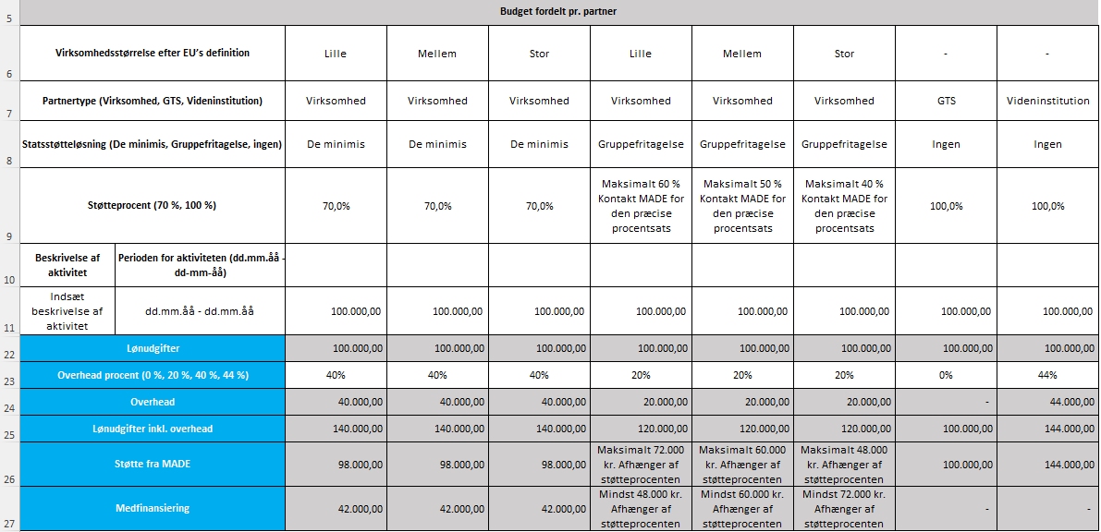

Række 11 - 21 Indsæt beskrivelse af aktivtiet samt den tilhørende tidsperioden. Ved udfyldelse er det vigtigt, at aktiviteterne tydeligt kan kobles til ansøgningsteksten. Det skal desuden tydeligt fremgår, hvilke partnere der deltager i de konkrete aktiviteter i projektet. Ved at indsætte de enkelte partneres lønomkostninger (standardsats eller GTS-sats*antal timer). Standardsatsen pr. time er kr. 406 for virksomheder og videninstitutter (2026-sats). GTS-institutter har en individuel sats. F.eks. vil lønomkostninger på kr. 100.000 med udgangspunkt i standardsats (kr. 406) svarer til 246 timer (100.000/406). Husk at angive i aktivitetsplanen, hvornår der forventes at være udarbejdet en implementeringsplan.
Find eksempler på beskrivelser af aktiviteter her - Projektopstart inkl. opstartsmøde mellem parterne og status over produktudvikling hidtil - Workshop, gennemgang af projektplan, fordeling af ansvar og opgaver. Udarbejdelse af aftaledokumenter og projektcharter - Projektopstart: test på idébeskrivelse, opstartsmøde af alle partner og indsamling af materialer for produktionstest - Opdatere design: Forbedret design af elektroder herunder valg af materiale, udformning, konfiguration/placering inkl. tekniske tegninger - Udvælgelse, opsætning og tilretning af speciel PVD belægningsproces, forberedelse, rens, belægning og efterbehandling af testværktøj og specielle testemner til analyser - Belægningerne undersøges for tykkelse, hårdhed, kvalitet/vedhæftning og slidstyrke og med mikroskopi. Sprøjtestøbeprocessen og emnernes kvalitet analyseres, herunder præcision og geometrisk stabilitet, overfladekvalitet og evt. mekaniske egenskaber. Ændringer i procesparametre testes og overfladens slidstyrke observeres - Identifikation af relevante formværktøj. Tilpasning, montering og opsætning efter belægning. Sprøjtestøbetests med ubelagt og belagte værktøjer. Registrering af procesparametre og kvalitetsdata. Indsamling af støbte emner. - Tilpasning af indstillinger af visionkamera til produktionstest - Projektledelse, rapportering og dokumentation. Løbende opfølgning på aktiviteter og justering af projektplanen. Udarbejde en rapport, der opsummerer resultater, konklusioner og anbefalinger. Præsentere projektets resultater for interessenter og ledelse - Midtvejsevaluering af projektet inkl. statusafrapportering til MADE - Partnerne evaluerer på projektets succes og dokumenterer resultaterne i rapportformat. Vurderinger foretages af skaleringsmuligheder og planer lægges for bredere implementering. Kommercielle muligheder og behov for yderligere udvikling vurderes - Projektafslutning inkl. møde med alle partner samt projektevaluering - Workshop afholdes. Partnerne gennemgår projekte
Række 22 - Udfyldes automatisk Angiver summen af de enkelte partneres lønomkostninger.
Række 24 - Udfyldes automatisk Angiver summen af de enkelte partneres overhead, der er beregnet på baggrund af lønomkostningerne. Overhead udgør et tillæg, der ikke skal dokumenteres. Overhead kan benyttes til betaling af facilitering og medlemskab af MADE. GTS'er vil ikke modtage overhead.
Række 25 - Udfyldes automatisk Angiver summen af lønudgifterne og overheadtillægget.
Række 25 kolonne I - Udfyldes automatisk Projektets samlede lønomkostninger inkl. overhead. Det fremgår af projektets call, hvad den maksimale støtte til projekter er. Det samlede beløb for alle partnere må ikke overskrides ved indsendelse af ansøgning og budget. Dette skal angives i ansøgningen.
Række 26 - Udfyldes automatisk Støttebeløbet fra MADE tager udgangspunkt i de samlede lønomkostninger inkl. overhead og støtteprocenten. Støtten udbetales til de enkelte partnere. Kolonne I viser projektets samlede støtte fra MADE.
Række 27 - Udfyldes automatisk Udgør de udgifter, som organisation selv skal finansere timer for.
Række 28 kolonne D Angiv hvorvidt hovedansøger er medlem af MADE.
Række 29 kolonne D Udgør prisen for facilitering. Er hovedansøget medlem, vil prisen være 70.000 kr. Er hovedansøger ikke medlem, vil prisen være 95.000 kr. Hvis hovedansøger ikke i forvejen er medlem, men ansøger om medlemskab, vil prisen være derefter.

